CRC
 | Identification des classes d'objets à programmer qui vont remplir les attentes du client, tels qu'identifiées par les tâches inscrites dans les scénarii d'utilisation provenant de l'analyse textuelle, en vertu des cas d'usage. Ces tâches deviennent ici des méthodes d'objet (des fonctions) - Un objet est responsable des tâches qu'il peut effectuer. La collaboration est un lien vers des objets qui seront en relation avec le présent, et donc qui nous orientera vers so propriétaire pour paufiner le code de cette relation.

https://excalidraw.com/#room=5200d08c1eb56e1c71d3,_-tTuooMogvsemrdyvkKMA

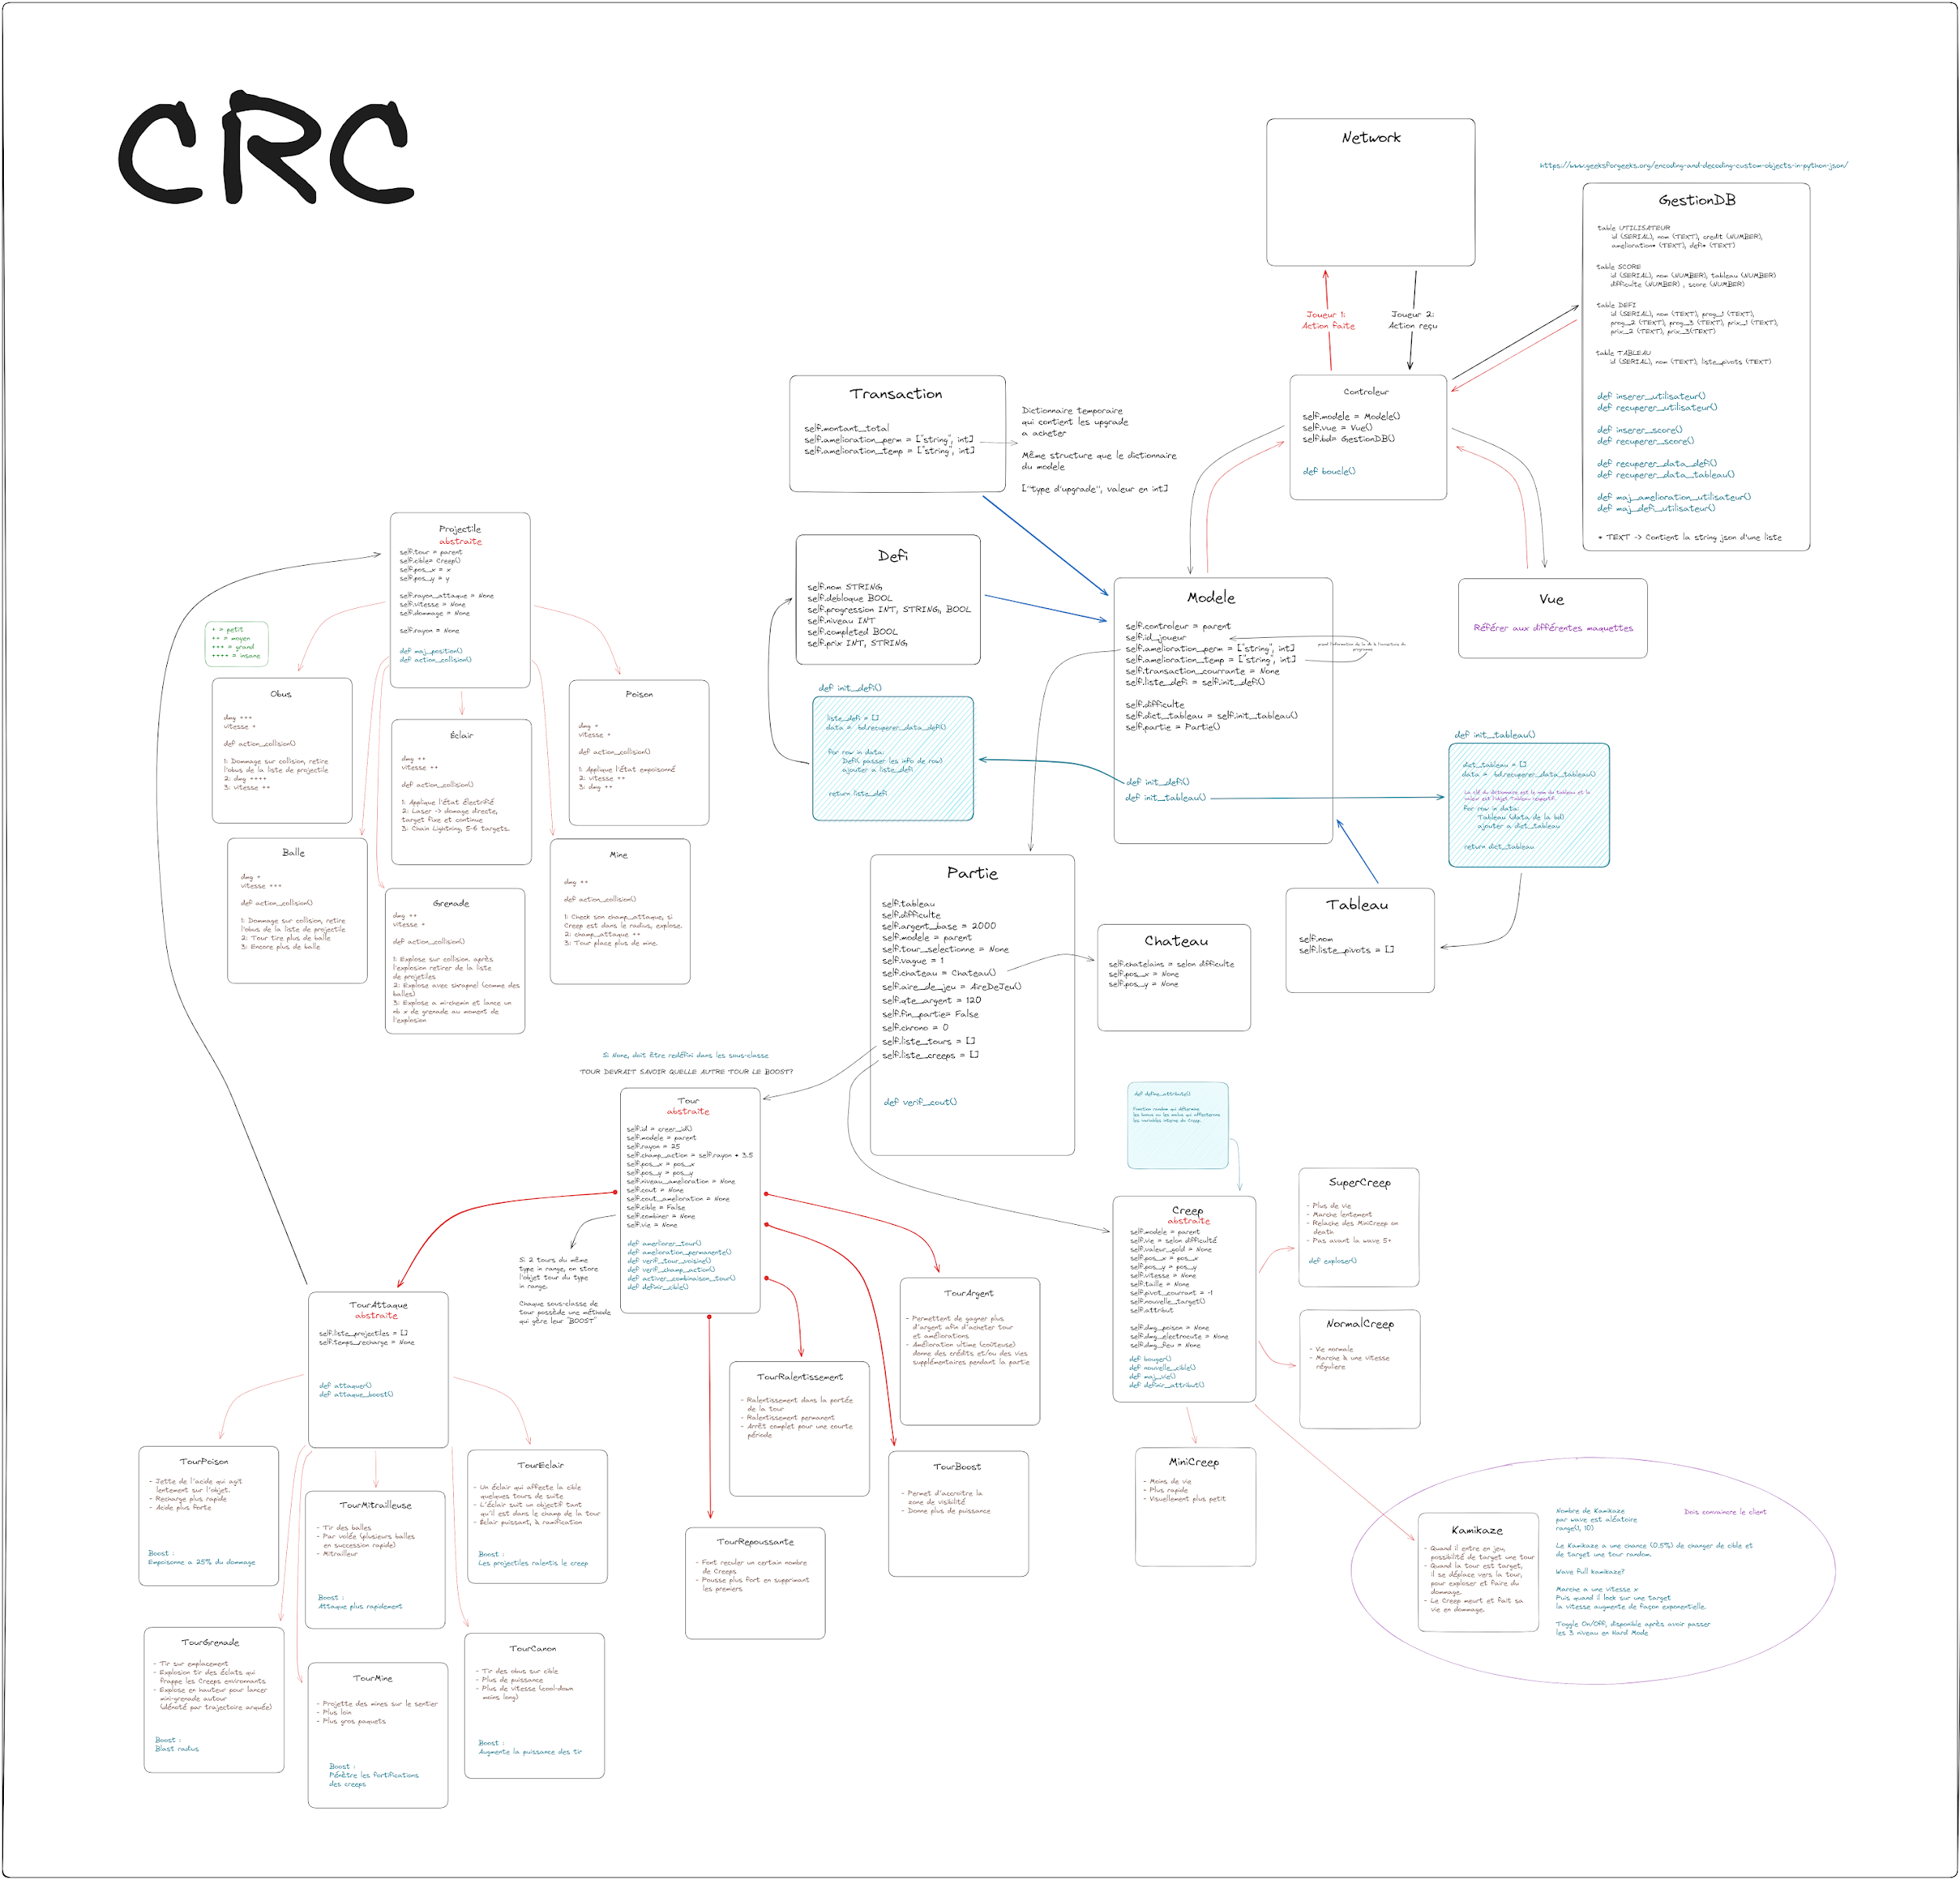
 | EXEMPLE

 |  | Classe: Controleur |  | Collaboration
 |  | propriétaire:

 |  | Responsabilité | (args, facultatifs)

Modele de donnees
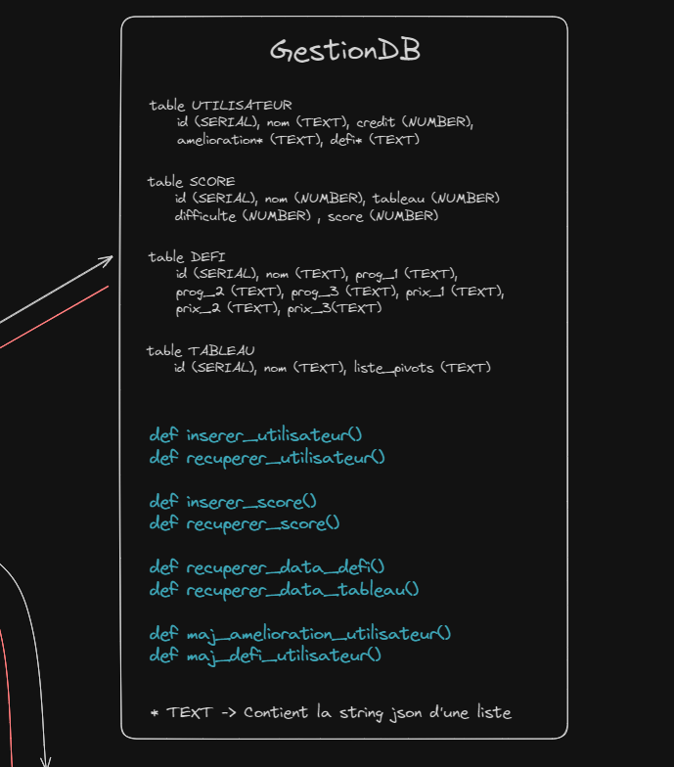
 | On établit notre diagramme de données. Fichiers plats, BD et SGBD, Big Data, etc. On indique comment nos données sont préservées.

Les tables et/ou fichiers de données

